BRANDS AD
BRANDS AD

È possibile inserire fino a tre pulsanti nella sezione call to action alla fine.

Marchio di punta
 |  |  |  |  |  | AI DATI DI CONTATTO
Lingua | Ad | Marchio di punta | Max. 15 caratteri
DE | 1 |  | 0
FR | 1 |  | 0 |  | Anteprima BRANDS AD
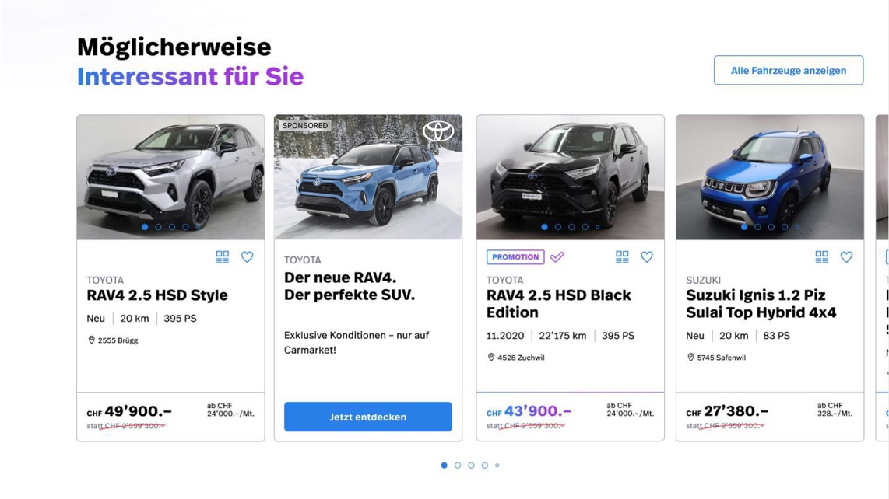
Sezione RIQUADRO
Subline
CTA
Marchio di punta
Headline
IT | 1 |  | 0

Headline

Lingua | Ad | Headline | Max. 80 caratteri
DE | 1 |  | 0
FR | 1 |  | 0
IT | 1 |  | 0

Subline

Lingua | Ad | Subline | Max. 35 caratteri
DE | 1 |  | 0
FR | 1 |  | 0
Formato immagine RIQUADRO
- Formato desktop e mobile 4: 3
IT | 1 |  | 0

Pulsante CTA (può essere collegato solo internamente a Carmarket)

Lingua | Ad | Pulsante CTA | Max. 15 caratteri | URL pulsante CTA
DE | 1 |  | 0
FR | 1 |  | 0
IT | 1 |  | 0

Testo alternativo immagine

Lingua | Ad | Alternativa testo immagine | Max. 80 caratteri
DE | 1 |  | 0
FR | 1 |  | 0
IT | 1 |  | 0

